Relação de equipamentos
1 | 2 | 3 | 4 | 5 | 6
Imagem | Nome do equipamento | Marca | Valor Base | Valor Usuario | Link para compra (valor base)
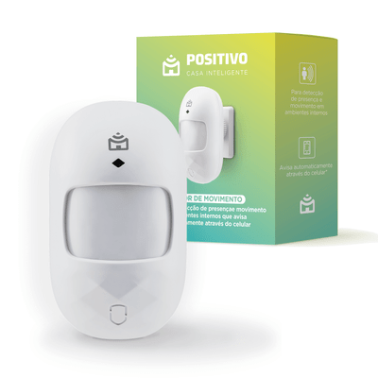 | Sensor de Movimento | POSITIVO | R$ 89.10 |  | https://www.positivocasainteligente.com.br/sensor-de-movimento/p
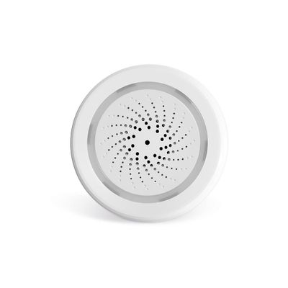 | Sirene de Alarme Inteligente Wi-Fi - SE232 | MULTILASER | R$ 204.99 | R$ 500.00 | https://www.multilaser.com.br/sirene-de-alarme-inteligente-wi-fi-multilaser-liv-se232/p
 | Echo Dot (3ª Geração): Smart Speaker com Alexa | Amazon | R$ 331.55 |  | https://www.amazon.com.br/Echo-Dot-3%C2%AA-Gera%C3%A7%C3%A3o-Cor-Preta/dp/B07PDHSJ1H/ref=sr_1_1?__mk_pt_BR=%C3%85M%C3%85%C5%BD%C3%95%C3%91&dchild=1&keywords=Alexa&qid=1620868142&sr=8-1
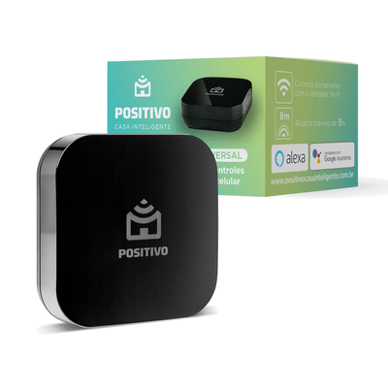 | Smart Controle Universal | POSITIVO | R$ 152.10 |  | https://www.positivocasainteligente.com.br/smart-controle-universal/p
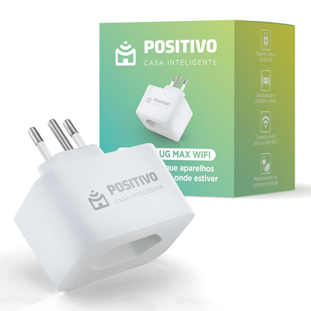 | Smart Plug Max Wi-Fi (16A) | POSITIVO | R$ 152.10 |  | https://www.positivocasainteligente.com.br/smart-plug-max-wi-fi/p
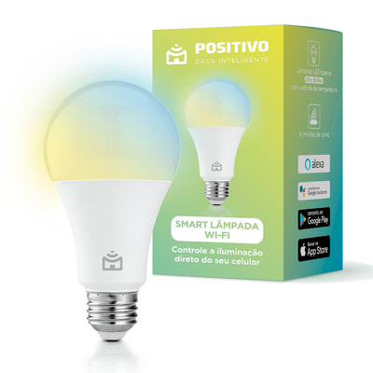 | Smart Lâmpada Wi-Fi | POSITIVO | R$ 98.10 |  | https://www.positivocasainteligente.com.br/smart-lampada-wi-fi/p
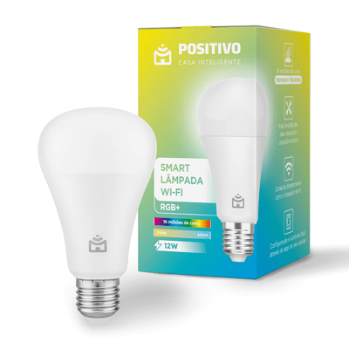 | Smart Lâmpada Wi-Fi RGB+ | POSITIVO | R$ 116.10 |  | https://www.positivocasainteligente.com.br/smart-lampada-wi-fi-rgb/p
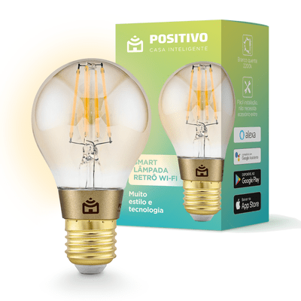 | Smart Lâmpada Retrô Wi-Fi | POSITIVO | R$ 134.10 |  | https://www.positivocasainteligente.com.br/smart-lampada-retro-wifi/p
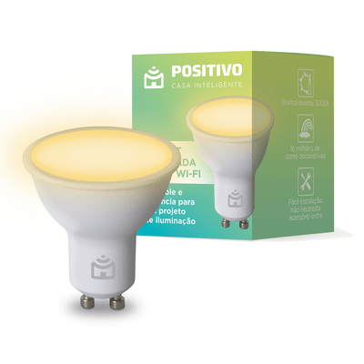 | Smart Lâmpada Spot Wi-Fi | POSITIVO | R$ 89.10 |  | https://www.positivocasainteligente.com.br/smart-lampada-spot-wi-fi/p
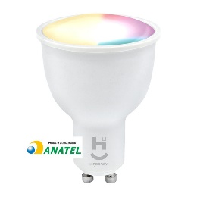 | Lâmpada Inteligente Wi-Fi Dicróica | Quente e Frio | GEONAV | R$ 76.75 |  | https://www.amazon.com.br/Geonav-Inteligente-Dicr%C3%B3ica-Aplicativo-Compat%C3%ADvel/dp/B08KWN6W4R/ref=sr_1_1?__mk_pt_BR=%C3%85M%C3%85%C5%BD%C3%95%C3%91&dchild=1&keywords=L%C3%A2mpada+Inteligente+Wi-Fi+Dicr%C3%B3ica%7CQuente+e+Frio+geonav&qid=1620872525&sr=8-1
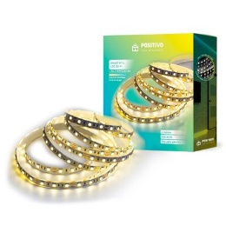 | Smart Fita LED Wi-Fi Multitemperatura - 5 metros | POSITIVO | R$ 404.10 |  | https://www.positivocasainteligente.com.br/smart-fita-led-wi-fi-multitemperatura-5-metros/p
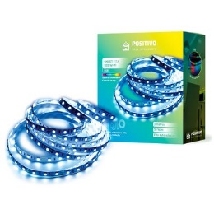 | Smart Fita LED Wi-Fi RGB - 3 metros | POSITIVO | R$ 296.10 |  | https://www.positivocasainteligente.com.br/smart-fita-led-wi-fi-rgb-3-metros/p
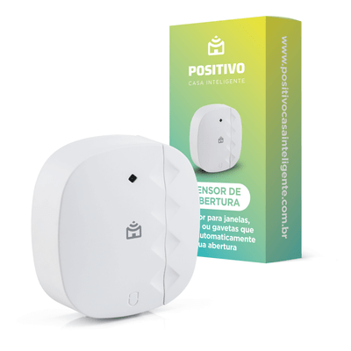 | Sensor de Abertura | POSITIVO | R$ 71.10 |  | https://www.positivocasainteligente.com.br/sensor-de-abertura/p
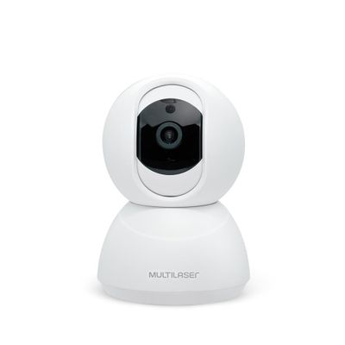 | Câmera Robô Inteligente Full HD Wi-Fi - SE221 | MULTILASER | R$ 369.99 |  | https://www.multilaser.com.br/camera-robo-inteligente-full-hd-wi-fi-multilaser-liv-se221/p
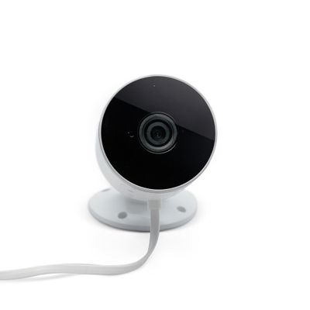 | Câmera Externa Inteligente IP65 Full HD Wi-Fi - SE222 | MULTILASER | R$ 419.99 |  | https://www.multilaser.com.br/camera-externa-inteligente-ip65-full-hd-wi-fi-multilaser-liv-se222/p
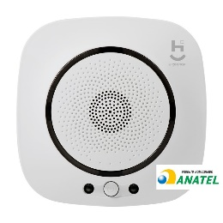 | Sensor Inteligente de Monóxido de Carbono (Gás), Wi-Fi | GEONAV | R$ 278.82 |  | https://www.amazon.com.br/Sensor-Inteligente-Geonav-Branco-compativel/dp/B086PBQJJH/ref=sr_1_1?__mk_pt_BR=%C3%85M%C3%85%C5%BD%C3%95%C3%91&dchild=1&keywords=sensor+inteligente+de+monoxido+de+carbono%2C+wi-fi+geonav&qid=1620872911&sr=8-1
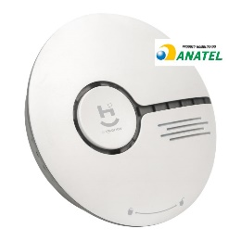 | Sensor Inteligente de Fumaça, Wi-Fi | GEONAV | R$ 203.54 |  | https://www.amazon.com.br/Geonav-Inteligente-Aplicativo-detector-HISSSK/dp/B0828P43QC/ref=sr_1_3?__mk_pt_BR=%C3%85M%C3%85%C5%BD%C3%95%C3%91&dchild=1&keywords=Sensor+Inteligente+de+Movimento+Wi-Fi+geonav&qid=1620872998&sr=8-3
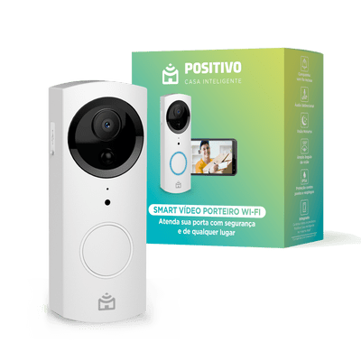 | Smart Vídeo Porteiro Wi-Fi | POSITIVO | R$ 584.10 |  | https://www.positivocasainteligente.com.br/smart-video-porteiro-wi-fi-11147016/p
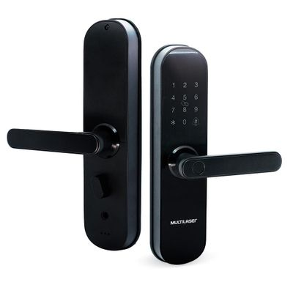 | Fechadura Biométrica e Senha Inteligente Wi-Fi - Multilaser Liv - SE233 | MULTILASER | R$ 1,884.00 |  | https://www.multilaser.com.br/fechadura-biometrica-e-senha-inteligente-wi-fi-multilaser-liv-se233/p#tabAvaliacao
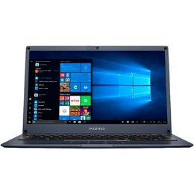 | Notebook Positivo Motion I311TB Intel Core I3 - 14" | POSITIVO | R$ 3,299.00 |  | https://loja.meupositivo.com.br/notebook-positivo-motion-i341tb-intel-core-i3-1tb-4gb-windows-10-home-14-cinza/p

